1
 |  |  |  |  |  | 履 歴 書

 |  |  |  |  |  | 職種： |  | 内装仕上げ
① 基本情報 |  |  |  |  |  |  |  |  |  |  |  | 面接No. |  |  | 01 |  | TRA001
氏名 | レ・スアン・ミ |  |  |  |  |  |  |  | 年齢 |  | 33 | 
 | LE XUAN MY |  |  |  |  |  |  |  | 性別 |  | 男 |  |  |  |  |  |  | 6
生年月日 | 1993-09-24 |  |  |  |  |  |  |  | 配偶者 |  | 無
現居住地 | NGHE AN 省 |  |  |  | DO LUONG 郡 |  |  | LUU SON 地区
身長（㎝） | 164 |  | 体重（㎏） |  | 70 |  | 血液型 | B 型 | 宗教 |  | 無
利き手 | 右 |  | 視力 |  | 右 | 0.6 | 左 | 1.3 | 色覚 |  | 無

IQ テスト | 検査１ 満点 10 |  |  | 検査 2 満点 100 |  |  | 検査 3 満点 30 |  |  | 検査 4 満点 20 |  |  | 撮影日 | 2026 年 | 10 月
 | 8 |  |  | 83 |  |  | 23 |  |  | 18

② 学歴
期間 |  |  | 場所 |  |  | 学校名 |  |  |  |  |  | 学部・学科
2008-09-24 | 2011-06-24 |  | NGHE AN |  |  | DO LUONG I 高校 |  |  |  |  |  | 普通科
2026-10-01 | 現在 |  | HA NOI |  |  | GICC 国際実習生教育センター |  |  |  |  |  | 日本語学習

③ 職歴
期間 |  |  | 場所 |  |  | 会社名 |  |  |  | 作業内容 |  |  | 月収（円） |  | 経験
2011-06-01 | 2014-06-01 |  | HA NOI |  |  | 個人企業 |  |  |  | ペンキ塗り |  |  | 3万 |  | 1 年
2014-07-01 | 2025-12-01 |  | HA NOI |  |  | THANG LONG 会社 |  |  |  | CNC 機械加工 |  |  | 3.5万 |  | 11 年 5 ヶ月
2016-01-01 | 2024-04-01 |  | THAI NGUYEN |  |  | SAMSUNG 会社 |  |  |  | 機械メンテナンス |  |  | 6万 |  | 8 年 3 ヶ月
2024-05-01 | 2026-06-01 |  | NGHE AN |  |  | タクシー会社 |  |  |  | タクシー運転 |  |  | 5万 |  | 2 年 1 ヶ月

④ 免許・資格
期間 | 免許・資格 |  |  |  |  |  |  | 期間 |  | 免許・資格
2011-06-24 | 高校卒業証書

⑤ 家族構成 |  |  |  |  |  |  |  |  |  |  | ⑥ 海外渡航歴・運動・在日知人情報
続柄 | 年齢 | 同居 | 職業（作業内容） |  |  |  |  | 月収（円） |  |  | 海外渡航歴 | 渡航先 |  | 無
父 | 死去 |  |  |  |  |  |  |  |  |  |  | 内容 |  | 無
母 | 53 | 有 | 農業（お米、野菜） |  |  |  |  | 2万 |  |  | 運動歴 （スポーツ） | スポーツ名 |  | サッカー
弟 | 27 | 有 | 電子部品組立 |  |  |  |  | 4万 |  |  |  | 年数 |  | 3年
 |  |  |  |  |  |  |  |  |  |  | 在日知人 | 人数 |  | ー |  | 名
 |  |  |  |  |  |  |  |  |  |  |  | 関係 |  | ー
 |  |  |  |  |  |  |  |  |  |  |  | 在留資格 |  | ー
 |  |  |  |  |  |  |  |  |  |  |  | 作業内容 |  | ー
 |  |  |  |  |  |  |  |  |  |  |  | 日本所在地 |  | ー

⑦ 日本語学習歴・本人分析
日本語学習期間 |  | 1週間・自己紹介 |  |  |  |  |  |  |  | 日本に興味を持っていること |  | 経済、文化、桜
共同生活 |  | 13年 |  |  |  | 内容 |  | アパートで4人部屋で共同生活しました
入れ墨 |  | 無 |  |  |  | 喫煙 |  | 無 |  | 趣味 |  | 料理
性格 |  | 明るい、熱心、協調性がある

7
 |  |  |  |  |  | 履 歴 書

 |  |  |  |  |  | 職種： |  | 内装仕上げ
① 基本情報 |  |  |  |  |  |  |  |  |  |  |  | 面接No. |  |  | 02 |  | TRA002
氏名 | チャン・ヒュ・ト |  |  |  |  |  |  |  | 年齢 |  | 25 | 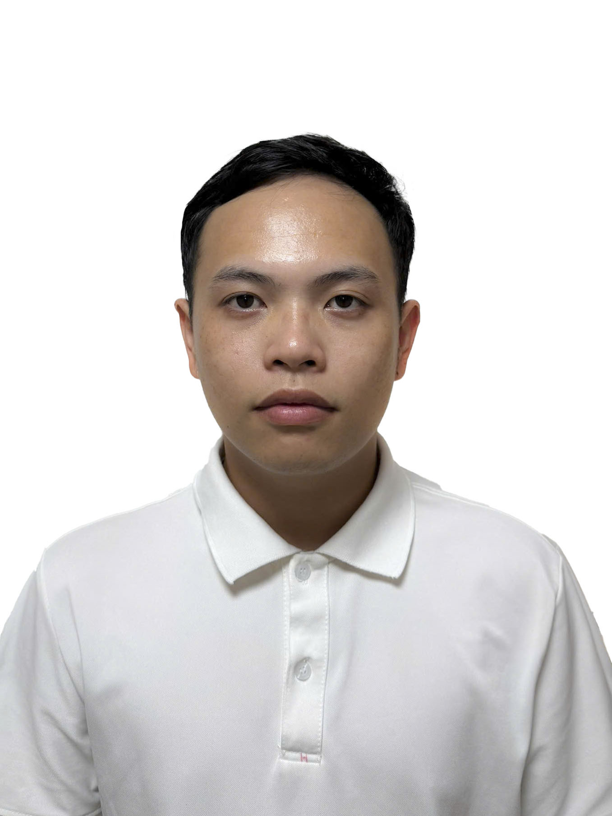 TRA002
 | TRAN HUU THO |  |  |  |  |  |  |  | 性別 |  | 男
生年月日 | 2001-05-09 |  |  |  |  |  |  |  | 配偶者 |  | 無
現居住地 | DONG THAP 省 |  |  |  | SA DEC 郡 |  |  | SA GIANG 地区
身長（㎝） | 160 |  | 体重（㎏） |  | 61 |  | 血液型 | O 型 | 宗教 |  | 無
利き手 | 右 |  | 視力 |  | 右 | 0.2 | 左 | 0.2 | 色覚 |  | 無

IQ テスト | 検査１ 満点 10 |  |  | 検査 2 満点 100 |  |  | 検査 3 満点 30 |  |  | 検査 4 満点 20 |  |  | 撮影日 | 2026 年 | 9 月
 | 10 |  |  | 92 |  |  | 23 |  |  | 20

② 学歴
期間 |  |  | 場所 |  |  | 学校名 |  |  |  |  |  | 学部・学科
2016-09-01 | 2019-06-01 |  | DONG THAP |  |  | NGUYEN DU 高校 |  |  |  |  |  | 普通科
2019-09-01 | 2022-05-01 |  | DONG THAP |  |  | DONG THAP コミュニティ短期大学 |  |  |  |  |  | 食品工学
2026-08-01 | 2026-09-01 |  | DONG THAP |  |  | 日本語教育センター |  |  |  |  |  | 日本語学習

③ 職歴
期間 |  |  | 場所 |  |  | 会社名 |  |  |  | 作業内容 |  |  | 収入（円） |  | 経験
2022-07-01 | 2026-06-01 |  | DONG THAP |  |  | TRUONG GIANG 水産会社 |  |  |  | 冷凍食品検査 |  |  | 4万 |  | 3 年 11 ヶ月

④ 免許・資格
期間 | 免許・資格 |  |  |  |  |  |  | 期間 |  | 免許・資格
2019-06-01 | 高校卒業証書
2022-05-01 | 短期大学卒業証書

⑤ 家族構成 |  |  |  |  |  |  |  |  |  |  | ⑥ 海外渡航歴・運動・在日知人情報
続柄 | 年齢 | 同居 | 職業（作業内容） |  |  |  |  | 月収（円） |  |  | 海外渡航歴 | 渡航先 |  | 無
父 | 60 | 有 | 盆栽 |  |  |  |  | 3.5万 |  |  |  | 内容 |  | 無
母 | 54 | 有 | 盆栽 |  |  |  |  | 3万 |  |  | 運動歴 （スポーツ） | スポーツ名 |  | サッカー
兄 | 31 | 有 | 盆栽 |  |  |  |  | 3万 |  |  |  | 年数 |  | 5年
 |  |  |  |  |  |  |  |  |  |  | 在日知人 | 人数 |  | ー |  | 名
 |  |  |  |  |  |  |  |  |  |  |  | 関係 |  | ー
 |  |  |  |  |  |  |  |  |  |  |  | 在留資格 |  | ー
 |  |  |  |  |  |  |  |  |  |  |  | 作業内容 |  | ー
 |  |  |  |  |  |  |  |  |  |  |  | 日本所在地 |  | ー

⑦ 日本語学習歴・本人分析
日本語学習期間 |  | 1ヶ月・みんなの日本語第8課 |  |  |  |  |  |  |  | 日本に興味を持っていること |  | 料理、車、桜
共同生活 |  | 2年8ヶ月 |  |  |  | 内容 |  | 短期大学の寮で6人部屋で共同生活しました
入れ墨 |  | 無 |  |  |  | 喫煙 |  | 無 |  | 趣味 |  | サッカー
性格 |  | 真面目、勤勉、協調性がある

